Oyapock


BOLETIM HIDROLÓGICO DIÁRIO DA BACIA TRANSFRONTEIRIÇA DO RIO OIAPOQUE

 |  |  | DE | 2026-08-05 | A | 2026-08-11

 | Vazão (média diária) em m3 / s ; Altura de agua (média diária) em m

Data | Estação
 | Alikoto |  | Saut Chien |  | Camopi (Camp Mokata) |  | Estirao do Cricou |  | Saut Maripa
 | m3/s* | m** | m3/s* | m** | m3/s* | m** | m3/s | m | m3/s* | m**
2026-08-11 |  |  |  |  |  |  | 519.11 | 4.46
2026-08-10 |  |  |  |  |  |  | 542.76 | 4.51
2026-08-09 | 279.38 |  | 134.88 |  | 391.84 |  | 579.39 | 4.6 | 665.5
2026-08-08 | 307.82 |  | 141.44 |  | 428.97 |  | 624.92 | 4.7 | 719.47
2026-08-07 | 341.92 |  | 153.94 |  | 467.11 |  | 662.83 | 4.78 | 759.56
2026-08-06 | 363.02 | 2.59 | 160.42 |  | 491.55 | 2.39 | 679.79 | 4.81 | 770.78
2026-08-05 | 351.51 |  | 166.4 |  | 479.47 |  | 657.65 | 4.77 | 742.67

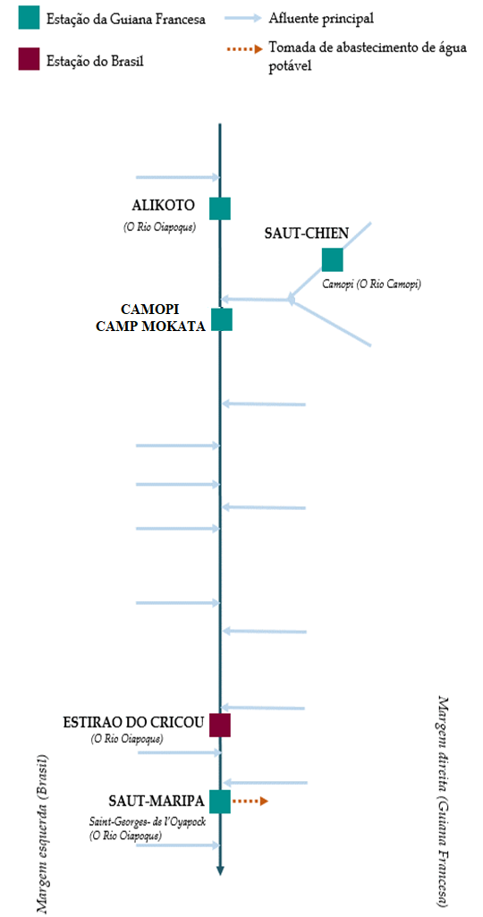
 | Vazão | Altura da água
5/6/2026 |  | 3.84
5/5/2026 | 1103.37 | 3.83
5/4/2026 | 1030.5 | 3.69
5/3/2026 | 894.48 | 3.4
5/2/2026 | 836.58 | 3.28
5/1/2026 | 844.9 | 3.3
4/30/2026 | 974.66 | 3.57

 | Vazão | Altura da água
5/6/2026 |  | 4.96
5/5/2026 | 556.19 | 4.86
5/4/2026 | 491.04 | 4.48
5/3/2026 | 440.86 | 4.17
5/2/2026 | 429.52 | 4.1
5/1/2026 | 433.71 | 4.12
4/30/2026 | 503.11 | 4.54

 | Vazão | Altura de agua
5/6/2026 |  | 4.09
5/5/2026 | 1552.75 | 4.04
5/4/2026 | 1399.56 | 3.83
5/3/2026 | 1209.64 | 3.57
5/2/2026 | 1145.99 | 3.47
5/1/2026 | 1190.43 | 3.54
4/30/2026 | 1540.7 | 4.02

 | Vazão | Altura da água
5/6/2026 |  | 4.49
5/5/2026 | 2116.42 | 4.39
5/4/2026 | 1912 | 4.24
5/3/2026 | 1859.25 | 4.21
5/2/2026 | 1929.51 | 4.26
5/1/2026 | 2193.48 | 4.42
4/30/2026 | 2446.33 | 4.58

Fonte de dados:
Guiana Francesa : Banque HYDRO gerenciada pelo SCHAPI no âmbito do SIE da França (dados corrigidos) http://www.hydro.eaufrance.fr/
*Fluxo volumétrico médio diário transmitido via Hubeau (https://hubeau.eaufrance.fr/) a partir da base hydro (http://www.hydro.eaufrance.fr/)
**Média diária do nível instantâneo de água (dias com horários UTC) difundida via Hubeau (https://hubeau.eaufrance.fr/) a partir da base hydro (http://www.hydro.eaufrance.fr/)
Brazil: Base de dados HYDROWEB da Agencia Nacional de Aguas e Saneamento Basico (ANA) no quadro do SNIRH do Brasil
http://www.snirh.gov.br/hidroweb/apresentacao
Para qualquer solicitação ou comentário, por favor entre em contato com:
staff-bioplateaux@oieau.fr

